Sheet1
ABCD Hearing (kintai + salary)
Date: 2016/06/27 14:00 ~ 16:00
AIT: Duyen, Trangpt, Minhtp
ABCD: Loan san

hiện tại co 3 ca:
 | 06 ~ 14h
 | 14 ~ 22h
 | 22h ~ 6h
office | 08 ~ 16:45 (nghi trua: 45p)
làm quá 30p: OT. Làm tròn xuống theo bội số 15 phút. (vd: 40 phút: -> 30 phút). Confirm việc bội số 15 phút cần phải xác nhận lại.
trể: bao nhiêu phút, tính bấy nhiêu.
phép: tính theo đơn vị chẳn: 0.5 or 1 ngày. Số lẻ khác: trừ lương (theo đơn vị phút)
sau 5 năm: tăng 1 ngày phép.
số ngày còn lại: cuối năm tính 1 lần: 100% lương (cơ bản + phụ cấp): trả vào 15/1.
một tháng cố định: 26 ngày. Ngày thứ bảy: nghỉ 1 or 2 lần trong 1 tháng -> phụ thuộc vào sắp xếp calendar đầu năm.
tính từ 1/1 ~ 31/12
hành chính: 04 ~ 03 năm sau. Tính lương: 26 ~ 25 .
Thưởng: 1 năm 2 lan: 15/7, 15/1
trả riêng không trả chung với lương.
Quẹt thẻ: đặt ở phòng bảo vệ để kiểm tra quẹt đúng.

Số loại phụ cấp OT: (số buffer 30 phút trước or sau)
bình thường: 1.5 (or ngày nghỉ qui định)
chủ nhật : 2.0
lễ: 3.0
Ca1: (06~14): OT ngoài 22h ~ 0600: 1.5, trong 22h~ 0600: 1.8
Ca2: (14~22): giống ca1.
Ca3: (22h ~ 06): 1.5 OT (ko có làm khuya). Luôn luôn được trợ cấp thêm 30%. OT tính theo lương cơ bản (ko có cộng trợ cấp 30%)
trường hợp ca3 ngày chủ nhật: 22h chủ nhật -> 6hsang thứ 2: sẽ tính là ngày chủ nhật nên 200% + 30% trợ cấp,
hành chính: tương tự ca1.
tổng giờ ca3 của tháng: > 64h -> trợ cấp 35% (trên số tổng, ko phải 30%)
trường hợp:….thêm 20%
Đang xử lý: không tính 1.8 (latenight), mà h latenight luôn đưa vào số tổng của ca3 và tính như OT thường.

Lương = lương hợp đồng +OT+30% (35%) phụ cấp làm đêm+20% phụ cấp giờ tăng ca đêm
Phụ cấp ca đêm=30% (35%) x số giờ làm việc đêmx (lương+phu cấp tính lương)/tổng giờ làm việc trong tháng
Nếu số giờ làm việc đêm >64giờ, tính 35%.
Phụ cấp giờ tăng ca đêm = 20%x(lương+phụ cấp lương)xgio tang ca đêmx1.5/tổng giờ trong tháng
(tham khảo hình bên dưới)

Các loại phụ cấp:
đổi ca: người quản lý đổi.
ca: theo đơn vị tuần (1 tuần đổi ca 1 lần)
(từ 22h ngày thứ 2 đến 6h ngày chủ nhật)
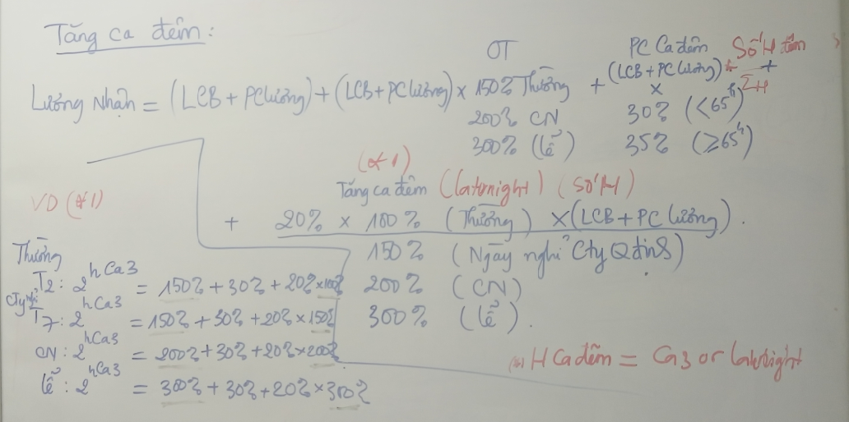

 |  |  |  | late night |  |  | Tổng giờ OT
 |  | Thường | 150 | 20 | 30 | 200 | Số giờ OT late night
 |  | Nghỉ | 200 | 40 | 30 | 270 | Số giờ late night
 |  | Lễ | 300 | 60 | 30 | 390
 |  | T7 |  | 30 | 30 | 60

